Deckblatt



Tabellen

Berufsspezifische Arbeitslosenquoten (Jahreszahlen)

Deutschland und Länder

2022

Hinweise berufsspez. Aloquo
Berufsspezifische Arbeitslosenquoten
Stand: 01.12.2022
Methodische Hinweise zu berufsspezifischen Arbeitslosenquoten
Berechnung von berufsspezifischen Arbeitslosenquoten
Die berufsspezifischen Arbeitslosenquoten werden auf Basis des amtlichen Berechnungskonzepts nach folgender Methodik erstellt: Die registrierten Arbeitslosen werden zu den Erwerbspersonen in Beziehung gesetzt, die als Summe von Erwerbstätigen und Arbeitslosen jährlich als feste Bezugsgröße für die Berechnung der nächsten 12 Monate ermittelt werden. Dies geschieht üblicherweise im Berichtsmonat Mai, Rückrechnungen werden nicht vorgenommen. Für die Teilgröße der Erwerbstätigen steht keine einheitliche Datenquelle in der notwendigen regionalen und soziodemografischen Differenzierung zur Verfügung. Deshalb wird eine synthetische Erwerbstätigenzahl aus verschiedenen Statistiken gebildet, deren Ergebnisse zwar erst nach einer gewissen Zeitverzögerung, dann aber gesichert und regional tief gegliedert vorliegen. Folglich ist die Bezugsgröße etwa ein Jahr älter als die Arbeitslosenzahl im Zähler; Daten der Bezugsgröße für 2022 stammen also überwiegend aus dem Jahr 2021 und z. T. auch aus dem Jahr 2019. Dieser Umstand kann in gewissem Maße zu Verzerrungen führen, wenn sich beispielsweise die wirtschaftlichen Rahmenbedingungen relativ kurzfristig stark ändern und sich etwa die Arbeitslosenzahl im aktuellen Berichtsjahr deutlich erhöht, aber sich die Bezugsgröße auf ältere Zeiträume bezieht, in dem das wirtschaftliche Umfeld noch ganz anders war. Genau das ist in den Jahren 2020 und 2021 im Rahmen der Corona-Krise passiert. Die Arbeitslosenquoten können dadurch verzerrt sein. Das kann insbesondere Tätigkeiten betreffen, die besonders stark von den Veränderungen der wirtschaftlichen Rahmenbedingungen betroffen sind. Auch die Erwerbstätigkenstruktur kann dabei eine Rolle spielen, wie etwa der Anteil an Selbständigen. Es ist zu beachten, dass die offizielle Arbeitslosenquote in den Eckzahlen von den Ergebnissen in dieser Publikation leicht abweichen können. Für die berufsspezifischen Arbeitslosenquoten werden die Endergebnisse aus dem Mikrozensus verwendet, die in der Regel eine
Für die wichtigsten Komponenten der Bezugsgröße liegen berufliche Angaben auf Grundlage der Klassifikation der Berufe 2010 (KldB 2010) vor. Dort wo es Lücken in oder Abweichungen zwischen den verwendeten Datenquellen gibt werden Schätz- und Korrekturverfahren eingesetzt. In der nachfolgenden Übersicht wird das Berechnungskonzept im Überblick dargestellt.
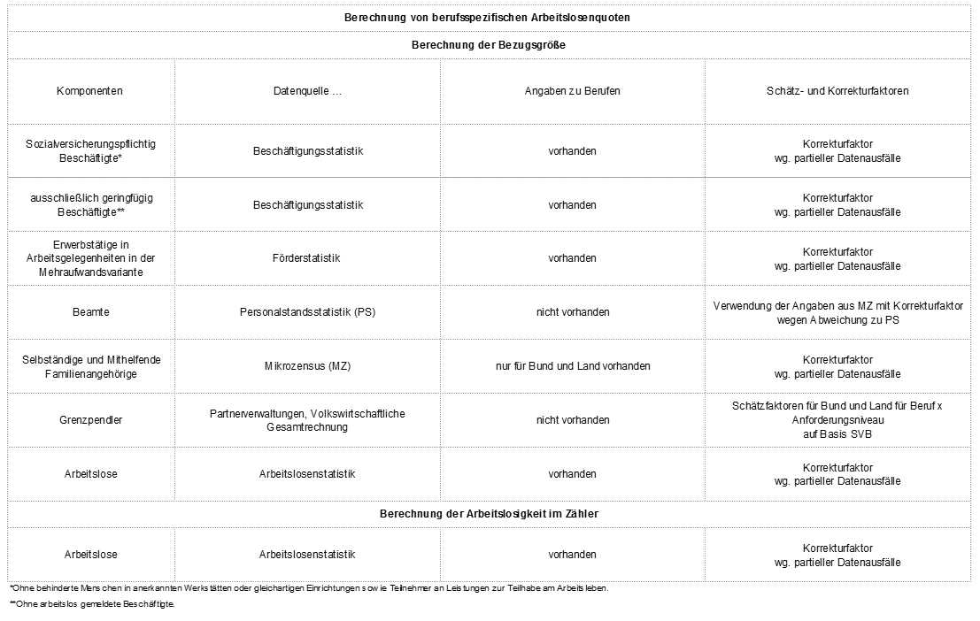
Berufsspezifische Arbeitslosenquoten werden als Jahreswerte ab 2017 für Deutschland und Länder bis auf die Gliederungsebene der Berufsgruppen kombiniert mit dem Anforderungsniveau veröffentlicht. Weil Berufsangaben für Selbständige (sowie ihre Mithelfenden Familienangehörigen) und für Beamte in der Regel nur bis auf Länderebene vorliegen, können berufsspezifische Arbeitslosenquoten für Kreise und Arbeitsagentur- bzw. Jobcenterbezirke nicht berechnet werden. Der Einsatz von Schätz- und Korrekturverfahren bedingt notwendigerweise ein gewisses Maß an Unsicherheit bei den berufsspezifischen Arbeitslosenquoten. Geringe Unterschiede zwischen den Quoten sollten nicht überbewertet werden. Um aussagekräftige Arbeitslosenquoten zu erhalten, werden berufsspezifische Arbeitslosenquoten zudem nur dann erstellt, wenn die Bezugsgröße eine Mindestfallzahl an Erwerbspersonen aufweist. Mit der Berechnung der Arbeitslosenquote für 2022 wurde die Mindestfallzahl von 1.000 auf 10.000 erhöht. Grund für die Erhöhung der Mindestfallzahl war eine geänderte Bereitstellung von Angaben aus dem Mikrozensus zu Selbständigen und Beamten. Danach stehen Jahresergebnisse, bei denen Werte von unter 71 Personen in der Stichprobe zugunde liegen, wegen ihres hohen Stichprobenfehlers und des damit verbundenen geringen Aussagewerts nicht mehr zur Verfügung. Bei einer 1%-Stichprobe entsprechen 70 Personen einer proportional hochgerechneten Zahl von 7.000 Selbständigen bzw. Beamten, die im ungünstigsten Fall in der Bezugsgröße fehlen. Die dadurch bedingte Verzerrung der Arbeitslosenquote nimmt mit der Größe der Bezugsgröße ab. In Abwägung zwischen Fehlerminimierung und Berichtsumfang wurde die Mindestfallzahl für die Bezugsgröße auf 10.000 erhöht. Entsprechend können ab Berichtsjahr 2022 weniger berufsspezifische Arbeitslosenquoten ausgewiesen werden als in den Jahren zuvor. Die berufsspezifischen Arbeitslosenquoten des Berichtsjahres 2022 sind zudem nur eingeschränkt mit den Vorjahren vergleichbar, wei
Nord = Schleswig-Holstein, Hamburg, Niedersachsen, Bremen und Mecklenburg-Vorpommern West = Nordrhein-Westfalen, Hessen, Rheinland-Pfalz und Saarland Ost = Brandenburg, Berlin, Sachsen-Anhalt, Sachsen und Thüringen Süd = Baden-Württemberg und Bayern Vergleiche zur allgemeinen Methodik hierzu auch: Methodenbericht der Statistik der BA, Einführung berufsspezifischer Arbeitslosenquoten auf Basis des amtlichen Berechnungskonzepts, Nürnberg, Februar 2019.

Zur Interpretation von berufsspezifischen Arbeitslosenquoten
Der Arbeitsmarkt kann in eine Vielzahl von beruflichen Teilarbeitsmärkten zerlegt werden. Für diese Teilarbeitsmärkte werden berufsspezifische Arbeitslosenquoten berechnet, mit denen Aussagen zum einen über die Auslastung des Arbeitskräfteangebots und zum anderen über das Arbeitslosigkeitsrisiko von Erwerbspersonen mit bestimmten Berufen gemacht werden können. Grundlage für die Berechnung der Quoten ist die bei den Arbeitsagenturen und Jobcentern registrierte Arbeitslosigkeit. Dort werden Arbeitslose mit dem Beruf erfasst, den sie für eine Erwerbstätigkeit anstreben (Zielberuf), während Erwerbstätige unter dem Beruf geführt werden, den sie tatsächlich ausüben. Die Festlegung des ersten Zielberufs von Arbeitslosen erfolgt nach der Qualifikation bzw. Eignung, den Präferenzen und den Einmündungschancen von Arbeitslosen in den ausgewählten Berufen. Der Vermittlungsprozess ist aber weiter ausgelegt und kann in die Arbeitssuche mit dem Zielberuf ähnliche Berufe und weitere Alternativberufe einbeziehen. Entsprechend ist die Arbeitslosigkeit in den (Ziel-)Berufen als eine Momentaufnahme im Ausgleichprozess von Arbeitsangebot und -nachfrage zu verstehen, weil der Zielberuf keine feste persönliche Eigenschaft des Arbeitslosen, sondern eine Variable ist, die im Suchprozess verändert werden kann.
Dabei sind die beruflichen Teilarbeitsmärkte unterschiedlich durchlässig. Je nach Fachrichtung ermöglichen Ausbildungsberufe den Zugang zu einem breiten Spektrum von Erwerbsberufen. Mobilitätsanalysen zeigen, dass Arbeitslose in beträchtlichem Umfang Beschäftigungsverhältnisse aufnehmen, die nicht mit ihrem Zielberuf übereinstimmen. Bei der Interpretation der Arbeitslosenquoten für Berufe sind diese Mobilitätsspielräume zu berücksichtigen. Eine berufsspezifische Arbeitslosenquote ist entsprechend als Knappheitsmaß für ein bestimmtes arbeitsplatzbezogenes berufliches Tätigkeitsbündel zu sehen. Eine hohe berufsspezifische Arbeitslosenquote bedeutet zwar ein hohes Risiko für Personen mit diesem Zielberuf, dass sie in dieser beruflichen Tätigkeit nicht zum Zuge kommen. Berücksichtigt man aber die Spielräume beruflicher Mobilität, kann das Arbeitslosigkeitsrisiko für diese Personen deutlich kleiner ausfallen. Insbesondere ist die Arbeitslosenquote für eine Berufsgruppe keine Arbeitslosenquote für die Ausbildungsberufe bzw. die Studienrichtungen, die dieser Berufsgruppe zugeordnet sind bzw. der Berufsgruppe den Namen geben.
Aus der Angebots-Perspektive sollte die Bewertung des Arbeitsmarktes von Arbeitslosen mit einem bestimmten Zielberuf insbesondere folgende Indikatoren berücksichtigen:
1. Die berufsspezifische Arbeitslosenquote, als Maß für das Arbeitslosigkeitsrisiko von Personen, die ein solches spezifisches Tätigkeitsbündel ausüben wollen, 2. die berufsspezifische Abgangsrate in Beschäftigung (am ersten Arbeitsmarkt) von Personen mit einem solchen Zielberuf, als Maß für die Chancen dieser Arbeitslosen, eine Beschäftigung (egal in welchem Beruf) zu finden, und 3. die berufsspezifische Mobilitätsquote bzw. den Anteil der Arbeitslosen mit diesem Zielberuf, die bei der Beschäftigungsaufnahme in eine andere Berufsgruppe bzw. ein anderes Anforderungsniveau wechseln, als Maß für die berufsfachliche Mobilität von Arbeitslosen.
Erst wenn diese (und ggf. weitere) Indikatoren herangezogen werden, kann ein zutreffendes Bild der Arbeitsmarktlage von Arbeitslosen mit bestimmen Berufen gezeichnet werden. Nachfolgend wird ein Interpretationsschema skizziert, mit dem die o. g. Indikatoren im Zusammenhang betrachtet werden können.
Entlang der Ausprägungen geringe/hohe Arbeitslosenquote und geringe/hohe Abgangsrate in Beschäftigung werden die vier Typen „Geringe Arbeitslosigkeit, hohe Dynamik“, „Hohe Arbeitslosigkeit, geringe Dynamik“, „Hohe Arbeitslosigkeit, geringe Dynamik“ und „Geringe Arbeitslosigkeit, geringe Dynamik“ gebildet, die den Raum aufspannen, in dem die Berufsgruppen eingeordnet werden können. Jeder der Haupttypen kann weiter unterschieden werden nach dem Ausmaß der beruflichen Mobilität bei der Beschäftigungsaufnahme. Orientierungspunkte bilden die jeweiligen Durchschnittswerte. In der nachfolgenden Übersicht wird jeweils eine Berufsgruppe aus dem Bereich der Fachkräfte, Spezialisten und Experten als Beispiele für den jeweiligen Typ benannt. Die Berufsgruppen können in diesem Raum verortet werden, die Übergänge sind aber fließend, so dass nicht alle Berufsgruppen eindeutig einem Typ zugeordnet werden können.
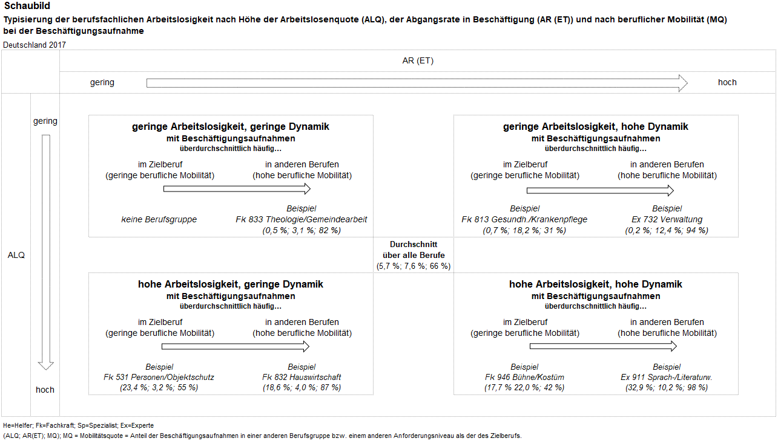
Vergleiche hierzu:
Methodenbericht der Statistik der BA, Einführung berufsspezifischer Arbeitslosenquoten auf Basis des amtlichen Berechnungskonzepts, Nürnberg, Februar 2019.
Methodenbericht der Statistik der BA, Berufliche Mobilität von Arbeitslosen bei der Beschäftigungsaufnahme, Nürnberg, Februar 2019

Hinweise berufl. Mobilität
 | Arbeitsmarktstatistik
 | Stand: 18.05.2022
 | Methodische Hinweise zur beruflichen Mobilität von Arbeitslosen bei der Beschäftigungsaufnahme
 | Methodik der Messung beruflicher Mobilität
 | In der Arbeitslosenstatistik der Bundesagentur für Arbeit liegen berufliche Informationen über den Ausbildungsberuf, den Herkunftsberuf, den Zielberuf und den Einmündungsberuf von Arbeitslosen vor. In der Kategorie Ausbildungsberuf wird der Beruf erfasst, für den Arbeitslose eine formale Berufsausbildung nachweisen können. Der Herkunftsberuf ist der Beruf, der unmittelbar vor Eintritt in die Arbeitslosigkeit ausgeübt wurde. Der Zielberuf ist der Beruf, den Arbeitslose vorrangig anstreben bzw. in den sie vermittelt werden möchten. Davon zu unterscheiden ist wiederum der Beruf, in den Arbeitslose bei der Beschäftigungsaufnahme tatsächlich einmünden und den sie dann ausüben (Einmündungsberuf). Berufliche Mobilitätsprozesse lassen sich über einen paarweisen Vergleich der Berufskennziffern von Ausbildungs-, Herkunfts-, Ziel- und Einmündungsberuf feststellen.
 | In diesem Produkt der Statistik wird die berufliche Mobilität von Arbeitslosen bei der Beschäftigungsaufnahme durch einen Vergleich von Ziel- und Einmündungsberuf betrachtet. Die statistische Berichterstattung über die Arbeitslosigkeit nach Berufen beruht in den Standardauswertungen auf den Zielberufen der Arbeitslosen. Die Festlegung des Zielberufs erfolgt im Vermittlungs- und Beratungsgespräch in der Arbeitsagentur oder im Jobcenter und berücksichtigt die Qualifikation bzw. die Eignung, die Präferenzen und die Einmündungschancen von Arbeitslosen in dem ausgewählten Beruf. Dabei ist der Zielberuf keine feste persönliche Eigenschaft des Arbeitslosen, sondern eine Variable, die im Suchprozess auch verändert werden kann. Statistisch wird nur der erste Hauptberufswunsch als Zielberuf ausgewiesen. Der Vermittlungsprozess ist aber weiter ausgelegt und kann in die Arbeitssuche mit dem Zielberuf ähnliche Berufe und weitere Alternativberufe einbeziehen.
 | Die berufliche Mobilität von Arbeitslosen wird bei der Beschäftigungsaufnahme über eine kombinierte Auswertung von Arbeitslosen- und Beschäftigungsstatistik festgestellt (vgl. Übersicht). In der Arbeitslosenstatistik wird für den Arbeitslosen der Hauptberufswunsch als Zielberuf ermittelt, der im operativen Vermittlungssystem eingegeben wurde. Nehmen Arbeitslose eine sozialversicherungspflichtige Beschäftigung auf, kann dann zusätzlich der einmündende Beruf recherchiert werden, der vom aufnehmenden Betrieb in der Beschäftigungsmeldung zur Sozialversicherung angegeben wird. Bei den Auswertungen werden nur Beschäftigungsaufnahmen berücksichtigt, für die Angaben zum Ziel- und zum Einmündungsberuf vorliegen. Über einen Vergleich der Berufskennziffern von Ziel- und Einmündungsberuf wird dann die berufliche Mobilität bei der Beschäftigungsaufnahme ermittelt. Stimmen Berufsfachlichkeit oder Anforderungsniveau von Ziel- und Einmündungsberuf nicht überein, wird von beruflicher Mobilität gesprochen. Die berufliche Mobilität kann unterschieden werden hinsichtlich der Berufsfachlickeit in horizontale und hinsichtlich des Anforderungsniveaus in vertikale Mobilität. Der Anteil der Beschäftigungsaufnahmen, in denen Berufsfachlichkeit oder Anforderungsniveau von Ziel- und Einmündungsberuf nicht übereinstimmen, an allen Beschäftigungsaufnahmen von Arbeitslosen mit diesem Zielberuf wird als Mobilitätsquote definiert.
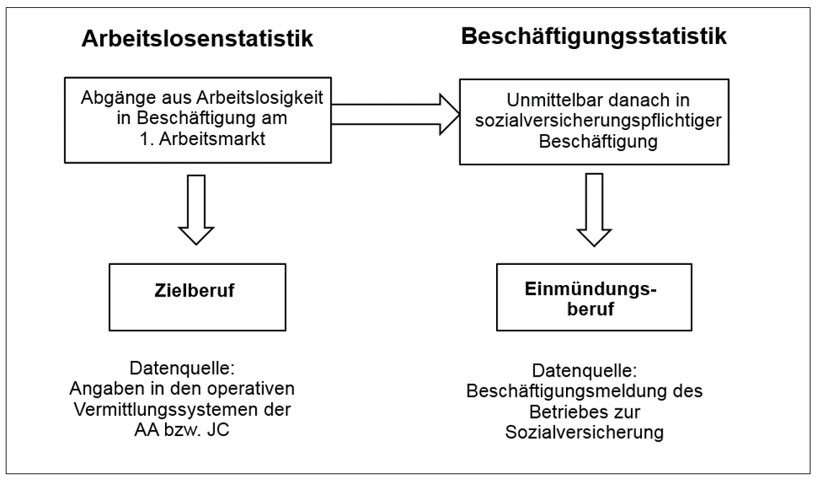
 | Die Auswertungen beschränken sich auf Deutschland und werden auf Jahresbasis ab 2017 veröffentlicht. Auswertungen zur Mobilität werden nur für Berufe vorgenommen, für die eine Mindestfallzahl von 50 Beschäftigungsaufnahmen erreicht wird. Eine Aktualisierung erfolgt jeweils im Juli, weil für die Auswertungen eine sechsmonatige Wartezeit in der Beschäftigungsstatistik abgewartet werden muss.

 | Aussagekraft und Interpretationshinweise
 | Mit dem Wechsel von Ziel- zu Einmündungsberuf wird nur ein, wenn auch wichtiger, Aspekt der beruflichen Mobilität von Arbeitslosen berücksichtigt. Außerhalb der Betrachtung bleiben die möglichen vorgelagerten Veränderungen zwischen Ausbildungs- und Zielberuf oder zwischen Herkunfts- und Zielberuf. Zudem suchen viele Arbeitslose zusätzlich nach Alternativberufen, so dass die Suche schon offen angelegt ist. Es ist auch zu betonen, dass die Ergebnisse zur beruflichen Mobilität von Arbeitslosen nicht gleichzusetzen sind mit der beruflichen Mobilität von Personen, die aus einem Beschäftigungsverhältnis heraus oder nach einer Unterbrechung der Erwerbstätigkeit (ohne Arbeitslosmeldung) die berufliche Tätigkeit wechseln.
 | Mobilität wird in diesem Bericht über einen Vergleich von Berufskennziffern festgestellt. Damit hängt das Ausmaß der Mobilität entscheidend von der verwendeten Klassifikation und der herangezogenen Aggregationsebene ab. Mobilitätsergebnisse werden auf Basis der KldB 2010 für Berufsgruppen und Berufssegmente jeweils kombiniert mit dem Anforderungsniveau ausgewiesen.
 | Gleiche berufliche Tätigkeiten können unterschiedlich klassifiziert werden. Dies kann einmal an der Ausgestaltung der Klassifikation liegen, die es dem Verwender ermöglicht, eine berufliche Tätigkeit unterschiedlichen Positionen zuzuordnen. Zum anderen muss berücksichtigt werden, dass die beruflichen Informationen in unterschiedlichen Erhebungsverfahren mit unterschiedlichen Verwendungszwecken erfasst werden. So ist die präzise Erfassung der Berufe in den operativen Systemen der Arbeitsagenturen und Jobcenter von großer Bedeutung für eine erfolgreiche Integration von Arbeitslosen, während die Angaben der Betriebe im Rahmen der Beschäftigungsmeldung an die Sozialversicherung keine Relevanz für deren wirtschaftlichen Erfolg haben.
 | Die hohen Mobilitätquoten deuten darauf hin, dass das berufliche Einsatzspektrum für Arbeitslose sehr breit und die Festlegung des Zielberufs entsprechend schwierig ist. Weil Berufe vielfältige Verwandtschaftsbeziehungen aufweisen, unterscheiden sich viele berufliche Tätigkeiten nur graduell und Wechsel zwischen diesen Berufen werden von den Betroffenen häufig nicht als berufliche Mobilität oder gar als Berufswechsel wahrgenommen. Die Mobilitätsquoten auf Basis des Berufskennziffernvergleichs können deshalb nur eingeschränkt als allgemeine Maßzahlen für die berufliche Mobilität von Arbeitslosen verwendet werden. Allerdings können mit dem Berufskennziffernvergleich die Übergänge zwischen Berufen transparent gemacht werden, um so zu einem besseren Verständnis der beruflichen Ausgleichsprozesse beizutragen.
 | Entsprechend enthält dieses Statistikprodukt Mobilitätsquoten für Berufsgruppen (kombiniert mit dem Anforderungsniveau) und Mobilitätsmatritzen für Berufssegmente (kombiniert mit dem Anforderungsniveau). Darüber hinaus werden für Berufsgruppen aus der Perspektive des Zielberufs Darstellungen mit den wichtigsten Einmündungsberufen bereitgestellt. Die Mobilitätsmatritzen zeigen aus der Vogelperspektive die Mobilitätsbeziehungen zwischen den Berufssegmenten, während aus der Perspektive der einzelnen Berufsgruppen des Zielberufs die jeweiligen Mobilitätsquoten und die wichtigsten Einmündungsberufe angegeben werden.
 | Wenn man die Arbeitsmarktlage in einzelnen Berufen beurteilen will, sollte auch die berufliche Mobilität berücksichtigt werden. Insbesondere berufsspezifische Arbeitslosenquoten und berufsspezifische Arbeitslosen-Stellen-Relationen als zentrale Arbeitsmarktindikatoren müssen auch im Lichte der Mobilitätsergebnisse gesehen werden. Hohe Mobilitätsquoten (sowohl aus der Perspektive des Ziel- als auch aus der Perspektive des Einmündungsberufs) deuten darauf hin, dass es viele berufliche Alternativen gibt und dass das freie Arbeitskräfteangebot für diese Berufe über die Zahl der Arbeitslosen mit solchen Zielberufen nur unzureichend abgebildet wird. Denn einerseits können Arbeitslose mit diesen Zielberufen in zahlreichen Alternativberufen eine Beschäftigung finden, wie andererseits Betriebe ihre Stellen mit Arbeitslosen besetzten können, die einen anderen Zielberuf angegeben haben.

 | Vergleiche hierzu:
 | Methodenbericht der Statistik der BA, Berufliche Mobilität von Arbeitslosen bei der Beschäftigungsaufnahme, Nürnberg, Februar 2019

Hinweise Berufe
 | Berufsspezifische Arbeitslosenquoten

Methodische Hinweise zu Auswertungen nach Berufen

Definition
Zielberuf
Auswertungen zu Arbeitslosen und Arbeitsuchenden geben Auskunft über den angestrebten Zielberuf des Kunden (unabhängig von der absolvierten Ausbildung und dem tatsächlichen Beruf bei Abgang aus Arbeitslosigkeit). Bei gemeldeten Arbeitsstellen erfolgt die Kategorisierung nach dem vom Arbeitgeber gewünschten Hauptberuf.
Ausbildungsberuf
Der Ausbildungsberuf gibt Auskunft darüber, in welchem Ausbildungsberuf die letzte abgeschlossene Berufsausbildung eines Kunden erfolgt ist.
Historie
Bis April 2011 wurden in der Bundesagentur für Arbeit statistische Auswertungen nach dem Zielberuf ausschließlich anhand der Klassifizierung der Berufe 1988 (KldB 1988) vorgenommen. Diese Klassifikation beruht in ihrer Gliederungsstruktur (mit Ausnahme der 4-stelligen Berufsklasse) auf der KldB aus dem Jahr 1970. Die Ebene der Berufsordnungen (3-Steller) ist seitdem unverändert und bildet somit die deutsche Berufsstruktur der 50er und 60er Jahre ab. Auswertungen des Statistischen Bundesamtes beruhten bisher auf einer KldB 1992. Um die heutigen komplexen Strukturen von Beruf und Beschäftigung national einheitlich abzubilden, wurde eine neue Klassifikation der Berufe (KldB 2010) entwickelt, durch die beide derzeit bestehenden nationalen Klassifikationen abgelöst werden. Zusätzlich besitzt die KldB 2010 eine hohe Kompatibilität zur internationalen Berufsklassifikation (ISCO-08), so dass die internationale Vergleichbarkeit von Berufsinformationen in den amtlichen Statistiken deutlich verbessert wird.
Die Struktur der KldB 2010 umfasst fünf Ebenen, die mit Hilfe eines numerischen Systems erfasst werden. Die oberen vier Ebenen sind berufsfachlich gegliedert. Erst auf der untersten Ebene (5-Steller) erfolgt die Ausdifferenzierung nach der zweiten Dimension - dem Anforderungsniveau (Finalversion).
Weiterführende Informationen zur Klassifikation und Entwicklung sind zu finden unter:

-> Grundlagen -> Klassifikation der Berufe -> KldB 2010
Einschränkungen
KldB 1988:
Berichtsmonat September 2009 bis Mai/Juni 2010
Im September 2009 konnten rund 260 Berufe (Helfertätigkeiten) nicht mehr als Zielberuf erfasst werden. Sie wurden im Erfassungssystem automatisiert 19 anderen Berufskategorien zugeordnet. Dadurch ergeben sich Verzerrungen auf allen Hierarchieebenen. Die Berichterstattung ist daher ab Berichtsmonat September 2009 bis Berichtsmonat Mai 2010 (Arbeitsstellen) bzw. Juni 2010 (Arbeitslose und Arbeitsuchende) nur für einen Teil der Berufskategorien möglich.
Ab Mai 2011
Im Rahmen der Einführung der KldB 2010 wurde eine Reduzierung der Helferberufe vorgenommen. Dadurch sind die Daten ab Mai 2011 in der KldB 1988 nicht mehr vergleichbar mit früheren Monaten. Bei entsprechenden Zeitreihenauswertungen werden daher alle Helfertätigkeiten grundsätzlich aus der Betrachtung ausgeschlossen. Auswertungen nach der KldB 2010 sind von der Problematik nicht betroffen.
KldB 2010:
Berichtsmonat September 2009 bis Mai/Juni 2010
Der oben beschriebene Sachverhalt wirkt sich auch auf Daten nach der KldB 2010 aus. Daher werden bei Auswertungen, die sich auf die Berichtsmonate September 2009 bis Mai 2010 (Arbeitsstellen) bzw. Juni 2010 (Arbeitslose und Arbeitsuchende) beziehen, alle Helfertätigkeiten ausgeschlossen.
Berichtsmonat Januar 2020
Aufgrund berufsfachlicher Neuzuordnungen der Klassifizierung der Berufe verschiebt sich ab Januar 2020 bei den Berufsuntergruppen „Berufe im Objekt-,Werte-, Personenschutz (5311)“, „Berufe im Hotelservice (6322)“ und "Berufe im Gastronomieservice (o.S.) (6330)" das Anforderungsniveau von der Fachkraft zum Helfer. Dadurch verringert sich die Zahl der Fachkräfte gegenüber dem Vormonat um 100.000, und erhöht sich im gleichen Umfang bei den Helfern. Für die betroffenen Berufssektoren, Berufssegmente, Berufshauptgruppen und Berufsgruppen können für Helfer und Fachkräfte im Jahr 2020 keine berufsspezifischen Arbeitslosenquoten ausgewiesen werden, da für die Berechnung Informationen aus den Jahren 2019 und 2020 benötigt werden, die aufgrund der Verschiebungen nicht mehr gleichartig sind. Auch das Insgesamtergebnis für Helfer und Fachkräfte ist etwas über- bzw. unterzeichnet.
Berichtsmonat Januar 2021
Aufgrund berufsfachlicher Neuzordnungen der Klassifikation der Berufe kommt es bei den nachstehenden Berufsgruppen zu nennenswerten Verschiebungen der Anforderungsniveaus: 262 Energietechnik, 272 Techn. Zeichnen, Konstruktion, Modellbau, 293 Speisenzubereitung, 432 IT-Systemanalyse,Anwenderber,IT-Vertrieb, 514 Servicekräfte im Personenverkehr, 531 Obj.-,Pers.-,Brandschutz,Arbeitssicherh., 632 Hotellerie, 633 Gastronomie, 714 Büro und Sekretariat, 831 Erziehung,Sozialarb.,Heilerziehungspflege. Für diese Berufe und auch die darüberliegenden Berufshauptgruppen, Berufsektoren und Berufssegmente können keine Arbeitslosenquoten nach den Anforderungsniveaus ausgewiesen werden. Gleiches gilt für die 811 Arzt- und Praxishilfe und die 817 Nicht ärztliche Therapie und Heilkunde. Das Berufsfeld der Podologen ist von der 811 in die 817 umgezogen. In diesen Berufen kommt es durch diesen Umzug zu Verzerrungen, die jedoch aufgrund der relativ geringen Fallzahl der Podologen als vertretbar angesehen wird. Auf den Ausweis der Anforderungsnivaus wird allerdings wiederum gänzlich verzichtet.
Berichtsmonat Januar 2022
In der Berufsgruppe 262 Energietechnik kommt es zu einer nennenswerten Verschiebung vom Anforderungsniveau Spezialisten hin zu Fachkräften. Im Zähler (Arbeitslose) des Jahres 2022 ist dies bereits berücksichtigt. Im Nenner bzw. der Bezugsgröße hingegen noch nicht, deswegen sind die jeweiligen Quoten etwas unter- bzw. überzeichnet. Das ist bei der Betrachtung der Daten zu berücksichtigen.
http://statistik.arbeitsagentur.de/

